Sheet1
动作名称 | 动作要点说明 | 图片
预备式：并步直立 | 同一段对打套路 | 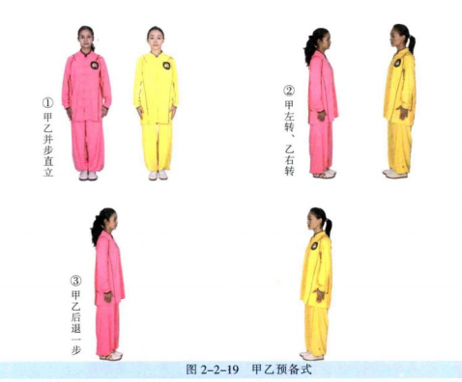
甲乙单鞭起势 | 同一段对打套路 | 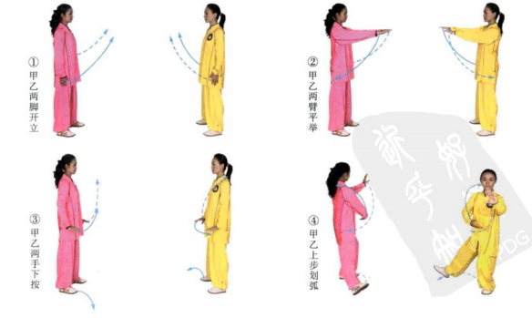 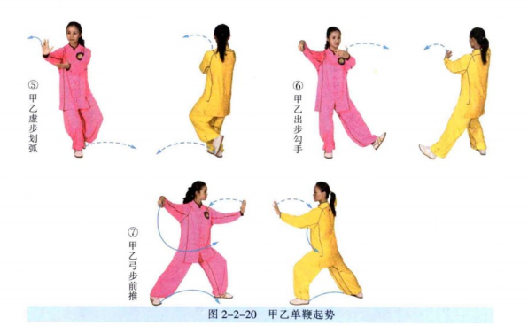
甲乙右双手捋按势 | (1)甲乙左抱球；甲乙右拥，双方右手腕部互搭，左手扶于对方的肘部(右 搭手势)(图2-2-21①②)。 (2)乙方两手推按甲方右臂；甲方身体右转，向右捋带化解(图2-2-21③)。 (3)甲方两手推按乙方右臂；乙方身体右转，向右捋带引化(图2-2-21④)。 (4)同(2)(图2- 2- 21⑤)。 (5)同(3)(图2- 2- 21⑥)。 动作要点：向前推进时，要一手管住对方的腕部， 一手管住对方的肘部，两 手配合用力，控制对方手臂，向前推送。引化时，要用前臂接住对方的推进力， 并要主动的引导对方的力量靠近自己的身体，然后再用身体的转动，化解对方的进攻 。 | 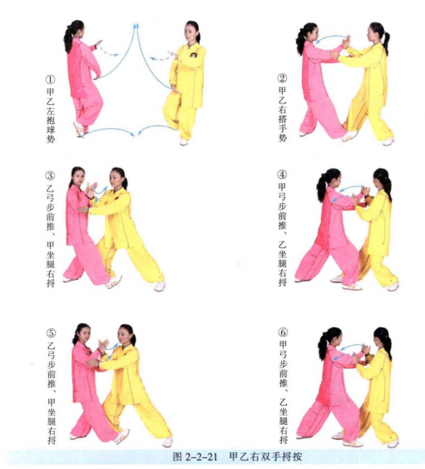
甲乙左双手捋按 | (1)乙方左脚上步，双手前推；甲方右脚退步，左手上拥，成左搭手势(图 2-2-22①②)。 (2)乙方成弓步两手推按甲方左臂；甲方身体左转，双手向左捋带引化(图 2-2-22③)。 (3)甲方成弓步双手推按乙方左臂；乙方身体左转，双手向左捋带引化(图 2-2-22④)。 (4)同(2)(图2- 2- 22⑤)。 (5)同(3)(图2- 2- 22⑥) | 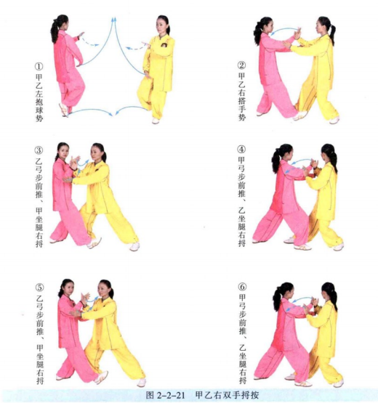
甲右云手、乙右分脚 | (1)乙方右手由下向上抄起，推开甲方右臂；乙撤步推拨，甲方身体左转 (图2-2-23①②)。 (2)乙方右脚弹踢甲方腹部；甲方左手下抄，格开乙方右腿(图2-2-23③)。 动作要点：弹踢前，左脚要调整好距离；云手防守时，要一手由上方走化， 一手下抄，对抗中直接用抄抱。 | 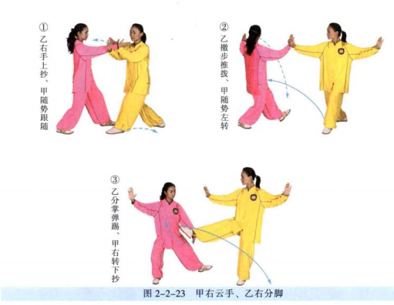
甲左云手、乙转身左分脚 | (1)乙方右脚下落，身体左转，两手合抱；甲方重心继续右移(2-2-24①)。 (2)乙方左脚弹踢甲方腹部；甲方身体左转，右手格开乙方的左腿(图2- 2-24②)。 | 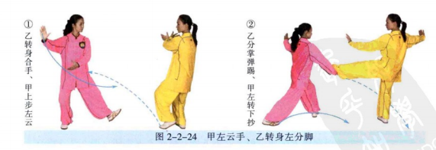
甲左搂膝拗步、 乙转身右蹬脚 | (1)乙方左脚下落，身体右转；甲方右脚上步，继续云手(图2-2-25①)。 (2)乙方右脚蹬踢甲方腹部；甲方左手下搂，格开乙方右腿(图2-2-25②)。 (3)甲方左脚上步，右掌推乙方胸部；乙方右脚后落，左手按甲方右腕(图 2-2-25③)。 动作要点：甲方应根据双方距离，作好脚步调整。 | 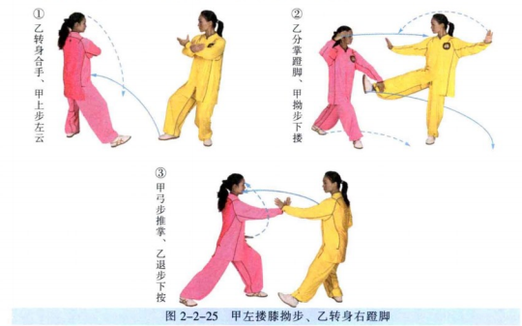
甲右玉女穿梭、乙右穿掌 | (1)乙方重心前移，右掌前穿，指向甲方喉部；甲方身体后坐，左手上架 (图2-2-26①)。 (2)甲方左腿弓步，右掌推向乙方胸部；乙方重心后移，左手上架(图2- 2-26②)。 | 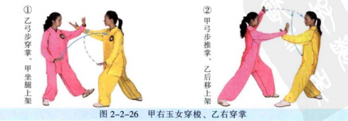
甲右分脚、乙右云手 | (1)甲方身体右转，左手右搂，砍乙方颈部；乙方右手上架(图2-2-27①)。 (2)甲方右腿弹踢乙方腹部；乙方左手下搂，格开甲方右腿(图2-2-27②③)。 | 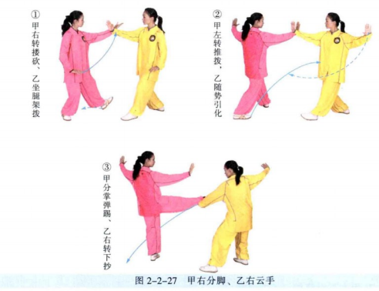
甲转身左分脚、乙左云手 | (1)甲方右脚下落，左转身合手，乙方右上步(图2-2-28①)。 (2)甲方左脚弹踢乙方腹部，乙方身体左转，右手格开甲方左腿(图2-2-28②)。 | 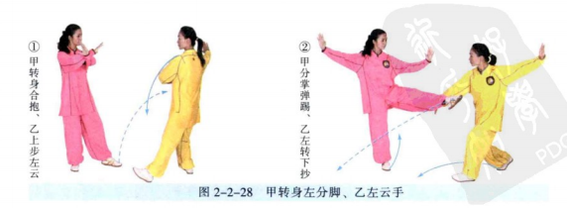
甲转身右蹬脚、乙左搂膝拗步 | (1)甲左脚下落，转身合手，提右膝；乙左上步(图2-2-29①)。 (2)甲方右脚蹬踢乙方腹部；乙方拗步下搂，格开甲方右腿(图2-2-29②)。 (3)乙方左弓步，右掌前推；甲方右脚后落，左手下按(图2-2-29③)。 | 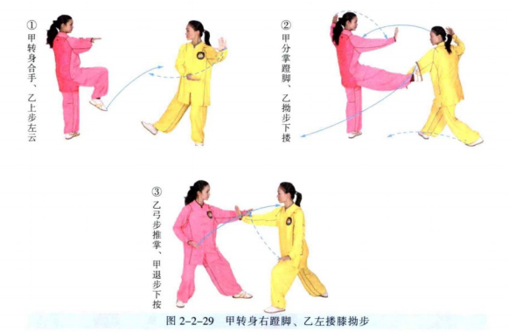
甲右穿掌、乙右玉女穿梭 | (1)甲方重心前移，右掌前穿，指向乙方喉部；乙方身体后坐，左手上架 (图2-2-30①)。 (2)乙方左腿弓步，右掌推向甲方胸部；甲方重心后移，左手按乙方右腕 (图2-2-30②)。 动作要点：乙方的抄手要柔和，与左手做好配合。 | 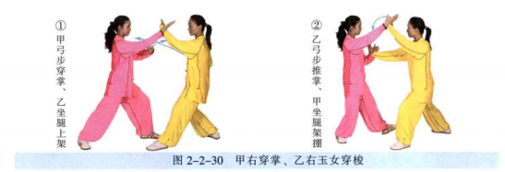
甲乙如封似闭 | (1)甲方右手向右搂拨乙方右腕(图2-2-31①)。 (2)甲方双手按乙方右臂，弓步按逼，乙方重心后移，两臂后引(图2- 2-31②)。 (3)甲成左弓步，双手推按乙方右臂；乙右坐步，双分掌(图2-2-31③)。 (4)乙成左弓步，双手推按甲方右臂；甲右坐步，双分掌(图2-2-31④)。 (5)甲成左弓步，两手前推乙方双臂；乙右坐步，两手向后引化(图2-2-31⑤)。 | 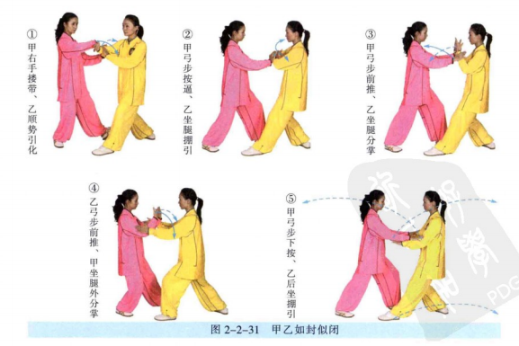
甲乙十字手收势 | 同一段对打套路(图2-2-32) | 